4 Tablica 2 - Graf 2
Tablica 2: Struktura članova OMF-a prema dobi i spolu |  |  |  |  |  |  |  |  |  |  |  |  |  |  |  |  |  | Rujan 2017.
Table 2: Mandatory pension funds members age and sex structure |  |  |  |  |  |  |  |  |  |  |  |  |  |  |  |  |  | September 2017

 | Muškarci Male |  |  | Žene Female |  |  | Ukupno Total |  |  | Mjesečna promjena broja - muškarci Monthly change in number - Male |  |  | Mjesečna promjena broja - žene Monthly change in number - Female |  |  | Ukupna mjesečna promjena Total monthly change
Dob Age | Kategorije / Categories |  |  | Kategorije / Categories |  |  | Kategorije / Categories |  |  | Kategorije / Categories |  |  | Kategorije / Categories |  |  | Kategorije / Categories
 | A | B | C | A | B | C | A | B | C | A | B | C | A | B | C | A | B | C
≤ 18 | 14 | 1,734 | 10 | 4 | 1,127 | 4 | 18 | 2,861 | 14 | 3 | -158 | -1 | 0 | -102 | 0 | 20.00% | -8.33% | -6.67%
19 - 24 | 242 | 89,635 | 102 | 165 | 74,207 | 89 | 407 | 163,842 | 191 | 0 | -84 | 4 | -1 | -626 | 1 | -0.25% | -0.43% | 2.69%
25 - 29 | 411 | 120,020 | 54 | 280 | 113,658 | 81 | 691 | 233,678 | 135 | 2 | -106 | 2 | 1 | -208 | 1 | 0.44% | -0.13% | 2.27%
30 - 34 | 801 | 146,565 | 69 | 419 | 139,375 | 57 | 1,220 | 285,940 | 126 | -4 | -1 | 0 | -5 | -240 | -2 | -0.73% | -0.08% | -1.56%
35 - 39 | 849 | 154,647 | 70 | 383 | 146,784 | 80 | 1,232 | 301,431 | 150 | -3 | 177 | -5 | 10 | 43 | 0 | 0.57% | 0.07% | -3.23%
40 - 44 | 663 | 136,362 | 85 | 367 | 135,584 | 87 | 1,030 | 271,946 | 172 | 13 | 212 | 5 | -4 | 216 | 0 | 0.88% | 0.16% | 2.99%
45 - 49 | 483 | 115,497 | 100 | 231 | 122,284 | 108 | 714 | 237,781 | 208 | 2 | 241 | -1 | 7 | 177 | -2 | 1.28% | 0.18% | -1.42%
50 - 54 | 280 | 109,900 | 160 | 137 | 113,822 | 223 | 417 | 223,722 | 383 | 8 | 394 | -4 | 3 | 412 | -15 | 2.71% | 0.36% | -4.73%
55 - 59 | 6 | 43,692 | 256 | 0 | 32,102 | 7,723 | 6 | 75,794 | 7,979 | 6 | 1,374 | 1 | 0 | 1,626 | -286 |  | 4.12% | -3.45%
60 - 64 | 0 | 374 | 10,070 | 0 | 1 | 6,291 | 0 | 375 | 16,361 | 0 | 360 | -223 | 0 | 0 | 138 |  | 2400.00% | -0.52%
≥ 65 | 0 | 0 | 248 | 0 | 0 | 126 | 0 | 0 | 374 | 0 | 0 | -8 | 0 | 0 | 6 |  |  | -0.53%
Ukupno Total | 3,749 | 918,426 | 11,224 | 1,986 | 878,944 | 14,869 | 5,735 | 1,797,370 | 26,093 | 27 | 2,409 | -230 | 11 | 1,298 | -159 | 0.67% | 0.21% | -1.47%
Sveukupno Total | 933,399 |  |  | 895,799 |  |  | 1,829,198 |  |  | 2,206 |  |  | 1,150 |  |  | 0.18%
Izvor / Source: Regos

Grafikon 2: Dobna i spolna struktura članova OMF-a po kategorijama fondova (A, B i C) |  |  |  |  |  |  |  |  |  |  |  |  | Rujan 2017.
Chart 2: OMF members age and sex structure by funds categories (A, B and C) |  |  |  |  |  |  |  |  |  |  |  |  | September 2017

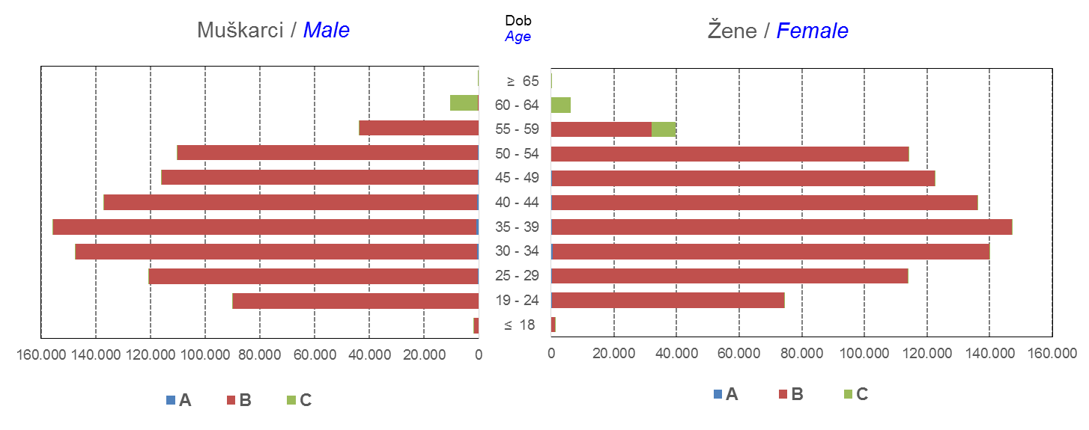

Izvor / Source: Regos
Sadržaj / Contents
 |  |  |  |  |  |  |  |  |  |  |  |  |  |  |  |  |  | stranica/page 4

10 Graf 5.1, 5.2, 5.3
Grafikon 5.1: Vrijednosti obračunskih jedinica OMF-ova kategorije A | Rujan 2017.
Chart 5.1: Values of category A OMFs' units of account | September 2017
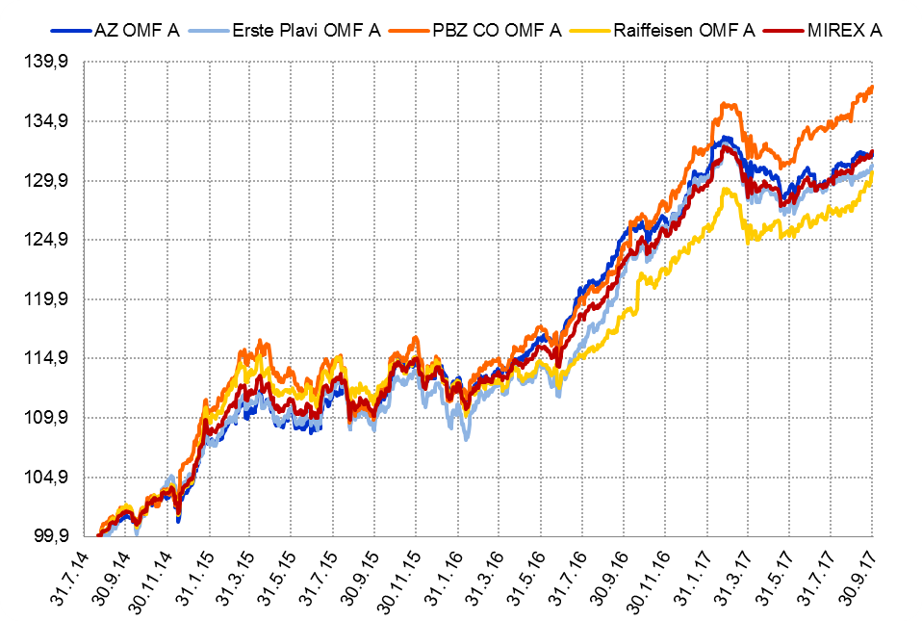

Izvor / Source: HANFA

Grafikon 5.2: Vrijednosti obračunskih jedinica OMF-ova kategorije B
Chart 5.2: Values of category B OMFs' units of account
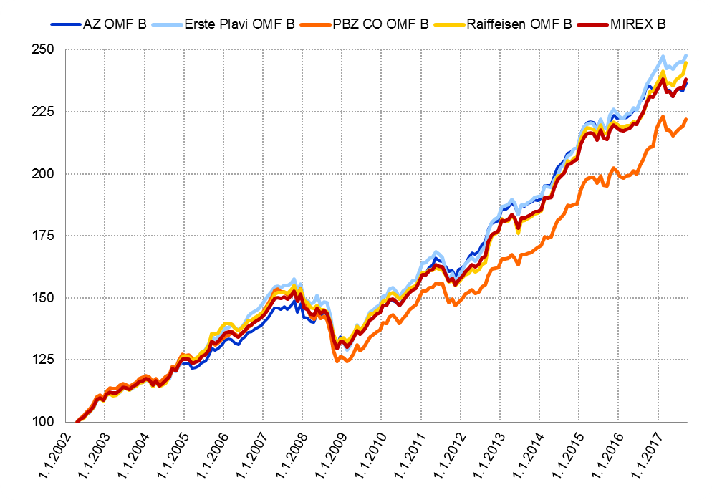

Izvor / Source: HANFA

Grafikon 5.3: Vrijednosti obračunskih jedinica OMF-ova kategorije C
Chart 5.3: Values of category C OMFs' units of account
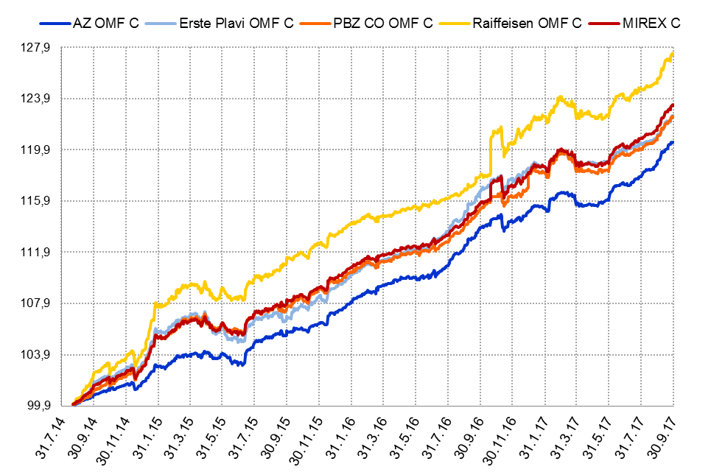

Izvor / Source: HANFA
Sadržaj / Contents
 | stranica / page 10

12 Tablica 13 - Graf 6
Tablica 13: Članstvo ODMF-ova1) |  |  |  |  |  |  | Rujan 2017.
Table 13: ODMFs' Membership1) |  |  |  |  |  |  | September 2017

Članstvo / Membership | AZ benefit ODMF | AZ profit ODMF | Croatia osiguranje ODMF | Erste Plavi Expert ODMF | Erste Plavi Protect ODMF | Raiffeisen ODMF | Ukupno Total
Početak razdoblja Beginning of the period | 38,546 | 101,084 | 24,889 | 20,005 | 23,072 | 64,026 | 271,622
Udjel Share | 14.19% | 37.21% | 9.16% | 7.37% | 8.49% | 23.57% | 100.00%
Novi članovi New members | 529 | 356 | 136 | 84 | 285 | 632 | 2,022
Mirovina Retirement | 10 | 21 | 28 | 3 | 1 | 22 | 85
Smrt Death | 10 | 12 | 3 | 0 | 3 | 1 | 29
Ostalo Other | 100 | 125 | 2 | 16 | 263 | 123 | 629
Ukupan prestanak članstva Membership termination total | 120 | 158 | 33 | 19 | 267 | 146 | 743
Kraj razdoblja End of the period | 38,955 | 101,282 | 24,992 | 20,070 | 23,090 | 64,512 | 272,901
Udjel Share | 14.27% | 37.11% | 9.16% | 7.35% | 8.46% | 23.64% | 100.00%
Izvor / Source: DMD-ovi / DMDs
1) Preliminarni podaci / Preliminary data

Grafikon 6: Udjel ODMFova u ukupnom broju članova |  |  |  |  |  |  | Rujan 2017.
Chart 6: ODMFs' shares in total membership |  |  |  |  |  |  | September 2017

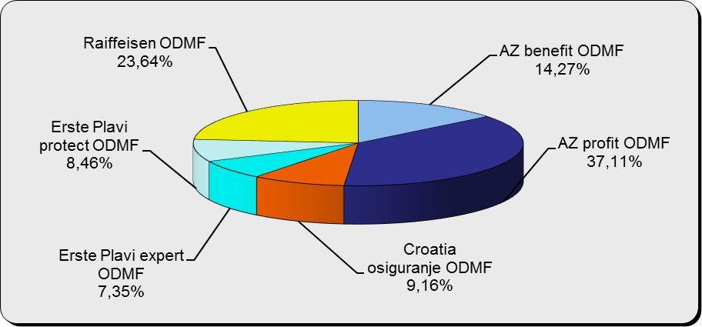

Izvor / Source: DMD-ovi / DMDs

Sadržaj / Contents

 |  |  |  |  |  |  | stranica / page 12

13 Tablica 14 - Graf 7
Tablica 14: Struktura članova ODMF-a prema dobi i spolu |  |  |  |  |  | KVARTALNI PODACI za: |  |  | LIPANJ 2017.
Table 14: Open voluntary pension funds members age and sex structure |  |  |  |  |  | QUARTERLY DATA for: |  |  | JUNE 2017

 |  | Lipanj 2017. |  |  | Ožujak 2017. |  | Kvartalna promjena Quarterly change
 |  | June 2017 |  |  | March 2017 |  | Brojčana / In number |  | Relativna Relative
Dob Age | Muškarci Male | Žene Female | Ukupno Total | Muškarci Male | Žene Female | Ukupno Total | Muškarci Male | Žene Female | Ukupno Total
≤ 18 | 877 | 811 | 1,688 | 878 | 800 | 1,678 | -1 | 11 | 0.60%
19 - 24 | 3,852 | 2,387 | 6,239 | 3,653 | 2,307 | 5,960 | 199 | 80 | 4.68%
25 - 29 | 11,242 | 7,503 | 18,745 | 11,302 | 7,570 | 18,872 | -60 | -67 | -0.67%
30 - 34 | 18,763 | 13,797 | 32,560 | 18,492 | 13,718 | 32,210 | 271 | 79 | 1.09%
35 - 39 | 21,360 | 17,713 | 39,073 | 21,021 | 17,469 | 38,490 | 339 | 244 | 1.51%
40 - 44 | 20,375 | 18,756 | 39,131 | 19,979 | 18,546 | 38,525 | 396 | 210 | 1.57%
45 - 49 | 18,361 | 19,305 | 37,666 | 17,948 | 18,965 | 36,913 | 413 | 340 | 2.04%
50 - 59 | 28,433 | 31,156 | 59,589 | 27,656 | 30,182 | 57,838 | 777 | 974 | 3.03%
60 - 69 | 12,315 | 13,658 | 25,973 | 11,825 | 13,007 | 24,832 | 490 | 651 | 4.59%
70 - 84 | 3,226 | 4,586 | 7,812 | 2949 | 4227 | 7,176 | 277 | 359 | 8.86%
≥ 85 | 207 | 317 | 524 | 188 | 293 | 481 | 19 | 24 | 8.94%
Ukupno Total | 139,011 | 129,989 | 269,000 | 135,891 | 127,084 | 262,975 | 3,120 | 2,905 | 2.29%
Izvor / Source: DMD-ovi / DMDs

Grafikon 7: Dobna i spolna struktura članova ODMF-a na dan 30. lipnja 2017.
Chart 7: ODMF members age and sex structure as at 30 June 2017

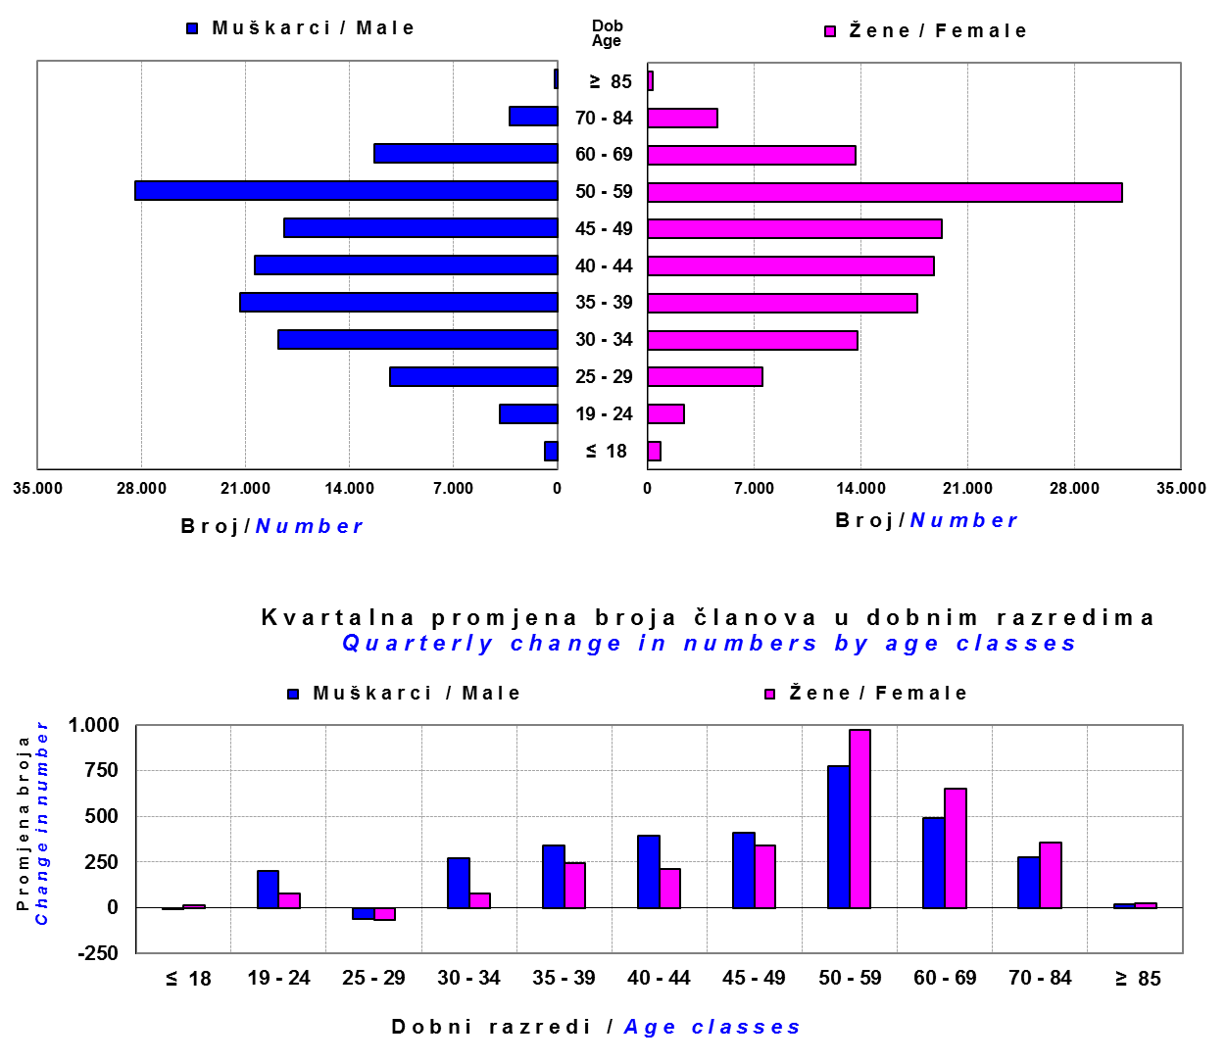

Izvor / Source: DMD-ovi / DMDs

Sadržaj / Contents

 |  |  |  |  |  |  |  |  | stranica/page 13

14 Tablica 15 - Graf 8
Tablica 15: Bruto mirovinski doprinosi uplaćeni ODMF-ovima1) |  |  |  |  | Rujan 2017.
Table 15: Gross pension contributions paid to ODMFs1) |  |  |  |  | September 2017

 |  |  |  | u tisućama kuna / in thousand HRK
Otvoreni dobrovoljni mirovinski fond Open voluntary pension fund | Bruto mirovinski doprinosi / Gross pension contributions
 | Rujan 2017. | Kolovoz 2017. | Mjesečna promjena | Sveukupno od početka djelovanja 2) | Prirast ukupnih bruto doprinosa u tekućem mjesecu
 | September 2017 | August 2017 | Monthly change | Grand total since the start of activity 2) | Total net contributions growth in current month
AZ benefit ODMF | 9,198 | 7,561 | 21.65% | 591,320 | 1.58%
AZ profit ODMF | 10,651 | 10,016 | 6.34% | 1,444,562 | 0.74%
Croatia osiguranje ODMF | 1,815 | 1,486 | 22.11% | 250,776 | 0.73%
Erste Plavi Expert ODMF | 1,405 | 1,484 | -5.31% | 226,291 | 0.62%
Erste Plavi Protect ODMF | 2,609 | 3,451 | -24.40% | 191,947 | 1.38%
Raiffeisen ODMF | 8,057 | 7,481 | 7.70% | 1,186,761 | 0.68%
Ukupno / Total | 33,734 | 31,479 | 7.17% | 3,891,657 | 0.87%
Izvor / Source: DMD-ovi / DMDs
1) Bruto doprinosi jednaki su ukupno uplaćenim doprinosima članova dobrovoljnih mirovinskih fondova, prije odbitka naknade DMD-ova od uplaćenih doprinosa.
1) Gross contribution is a contribution paid in by members of a voluntary pension fund which includes DMDs' entry fee.
2) U ukupnim uplatama iskazana su i uplaćena sredstva državnog poticaja.
2) Total net contributions include state subsidies.

Grafikon 8: Mjesečna promjena bruto mirovinskih doprinosa uplaćenih ODMF-ovima |  |  |  |  | Rujan 2017.
Chart 8: Monthly change of gross pension contributions paid to ODMFs |  |  |  |  | September 2017

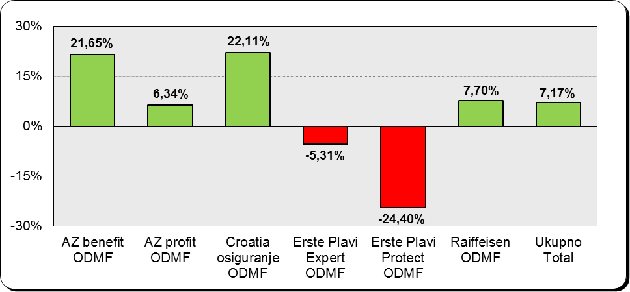

Izvor / Source: DMD-ovi / DMDs

Sadržaj / Contents

 |  |  |  |  | stranica / page 14

15 Tablica 16 - Graf 9,10
Tablica 16: Neto imovina ODMF-ova |  |  |  |  |  | Rujan 2017.
Table 16: ODMFs' net assets |  |  |  |  |  | September 2017

 |  |  |  |  |  | u tisućama kuna / in thousand HRK
Naziv fonda Fund's name | Neto imovina / Net assets
 | Rujan 2017. |  | Kolovoz 2017. |  | Promjena
 | September 2017 |  | August 2017 |  | Change
 | Iznos | Udjel | Iznos | Udjel | U iznosu | Relativna
 | Amount | Share | Amount | Share | Amount | Relative
AZ benefit ODMF | 511,378 | 13.78% | 497,816 | 13.64% | 13,562 | 2.72%
AZ profit ODMF | 1,476,761 | 39.80% | 1,456,265 | 39.91% | 20,496 | 1.41%
Croatia osiguranje ODMF | 202,496 | 5.46% | 199,692 | 5.47% | 2,804 | 1.40%
Erste Plavi Expert ODMF | 236,261 | 6.37% | 234,546 | 6.43% | 1,715 | 0.73%
Erste Plavi Protect ODMF | 160,360 | 4.32% | 157,222 | 4.31% | 3,138 | 2.00%
Raiffeisen ODMF | 1,123,589 | 30.28% | 1,103,346 | 30.24% | 20,243 | 1.83%
Ukupno / Total | 3,710,845 | 100.00% | 3,648,886 | 100.00% | 61,959 | 1.70%
Izvor /Source: HANFA

Grafikon 9: Udjeli pojedinih ODMF-ova u ukupnoj neto imovini |  |  |  |  |  | Rujan 2017.
Chart 9: ODMFs' shares in total net assets |  |  |  |  |  | September 2017

Izvor /Source: HANFA

Grafikon 10: Mjesečna promjena neto imovine ODMF-ova |  |  |  |  |  | Rujan 2017.
Chart 10: ODMFs net assets monthly change |  |  |  |  |  | September 2017

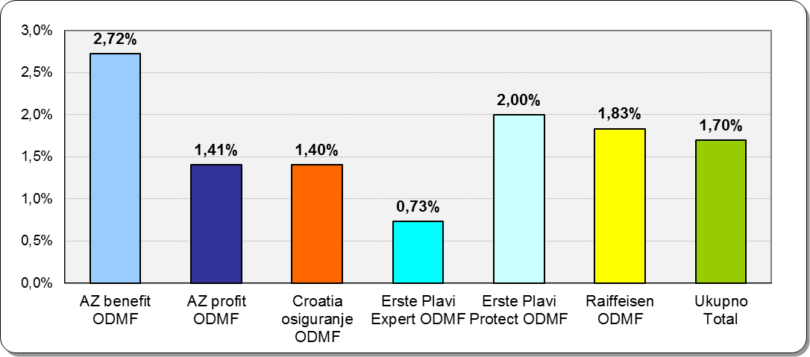

Izvor /Source: HANFA

Sadržaj / Contents
 |  |  |  |  |  | stranica / page 15

19 Tablica 20 - Graf 11
Tablica 20: Struktura članova ZDMF- ova prema dobi i spolu |  |  |  |  |  | KVARTALNI PODACI za: |  |  | LIPANJ 2017.
Table 20: Closed voluntary pension funds members age and sex structure |  |  |  |  |  | QUARTERLY DATA for: |  |  | JUNE 2017

 |  | Lipanj 2017. |  |  | Ožujak 2017. |  | Kvartalna promjena Quarterly change
 |  | June 2017 |  |  | March 2017 |  | Brojčana / In number |  | Relativna Relative
Dob Age | Muškarci Male | Žene Female | Ukupno Total | Muškarci Male | Žene Female | Ukupno Total | Muškarci Male | Žene Female | Ukupno Total
≤ 18 | 3 | 2 | 5 | 3 | 0 | 3 | 0 | 2 | 66.67%
...
60 - 69 | 1,369 | 692 | 2,061 | 1,363 | 684 | 2,047 | 6 | 8 | 0.68%
70 - 84 | 90 | 17 | 107 | 90 | 17 | 107 | 0 | 0 | 0.00%
≥ 85 | 2 | 2 | 4 | 2 | 2 | 4 | 0 | 0 | 0.00%
Ukupno Total | 15,678 | 14,054 | 29,732 | 15,495 | 13,900 | 29,395 | 183 | 154 | 1.15%
Izvor / Source: DMD-ovi / DMDs

Grafikon 11: Dobna i spolna struktura članova ZDMF- ova na dan 30. lipnja 2017.
Chart 11: ZDMF members age and sex structure as at 30 June 2017

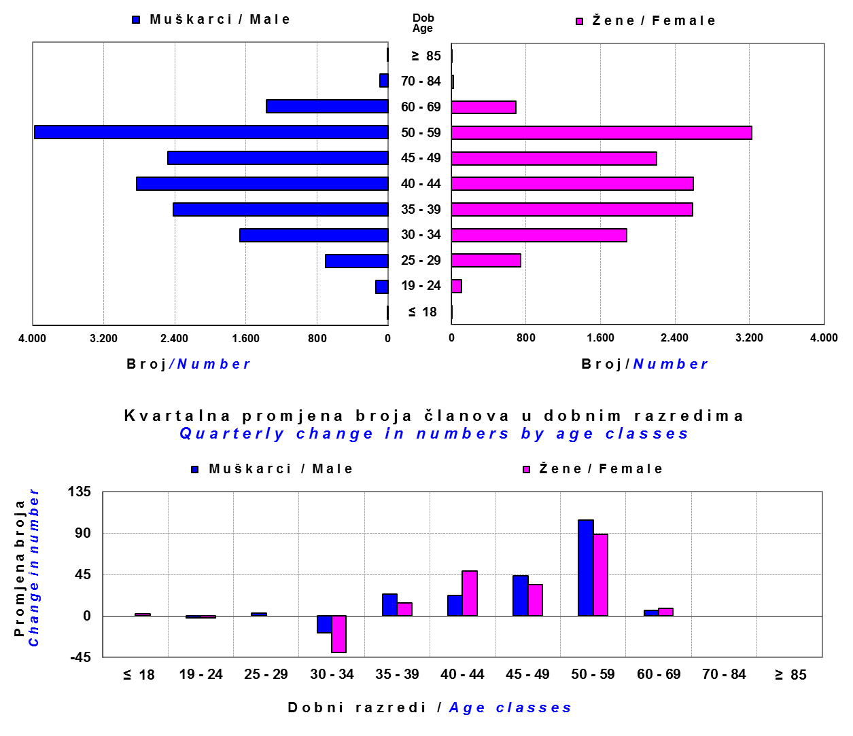

Izvor / Source: DMD-ovi / DMDs

Sadržaj / Contents

 |  |  |  |  |  |  |  |  | stranica / page 19

20 Tablica 21 - Graf 12
...
Grafikon 12: Mjesečni prinosi ZDMF-ova | Rujan 2017.
Chart 12: ZDMF monthly rates of return | September 2017

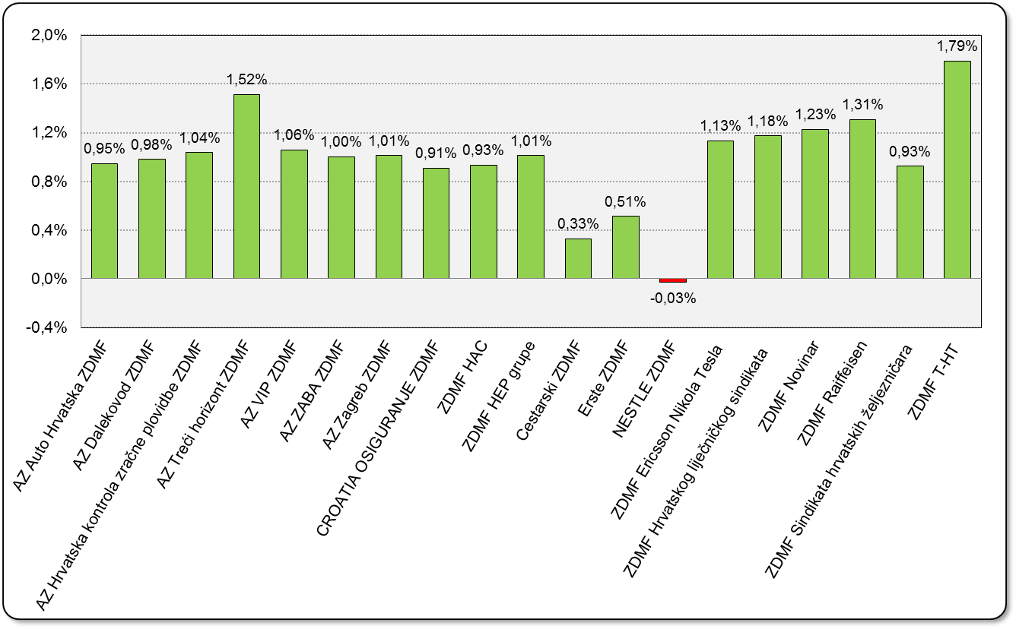

Izvor / Source: HANFA

Sadržaj / Contents

 | stranica / page 20

21 Tablica 22,23 - Graf 13,14
...
 |  |  | Izvor / Source: HANFA

Tablica 23: Broj korisnika i broj ugovora u zadnjih godinu dana |  |  | Grafikon 14: Broj korisnika i broj ugovora u zadnjih godinu dana | Kvartalni podaci Quarterly data
Table 23: Number of pensioners and contracts over the past year |  |  | Chart 14: Number of pensioners and contracts over the past year
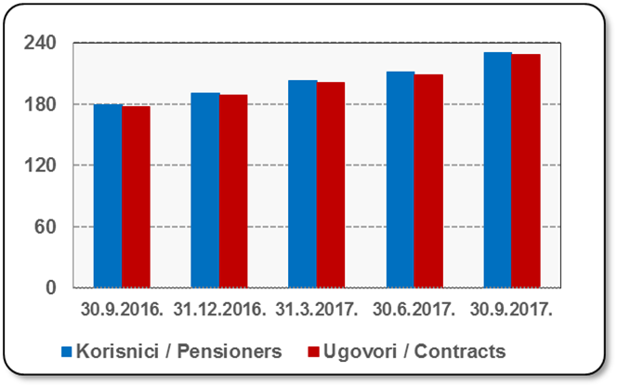
Mjesec Month | Korisnici Pensioners | Ugovori Contracts
30.9.2016. | 179 | 177
31.12.2016. | 191 | 189
31.3.2017. | 203 | 201
30.6.2017. | 211 | 209
30.9.2017. | 230 | 228
Izvor / Source: HANFA

 |  |  | Izvor / Source: HANFA

Sadržaj / Contents
...

22 Tablica 24,25 - Graf 15,16
...
 |  |  | Izvor / Source: HANFA

Tablica 25: Broj korisnika i broj ugovora u zadnjih godinu dana |  |  | Grafikon 16: Broj korisnika i broj ugovora u zadnjih godinu dana | Kvartalni podaci Quarterly data
Table 25: Number of pensioners and contracts over the past year |  |  | Chart 16: Number of pensioners and contracts over the past year

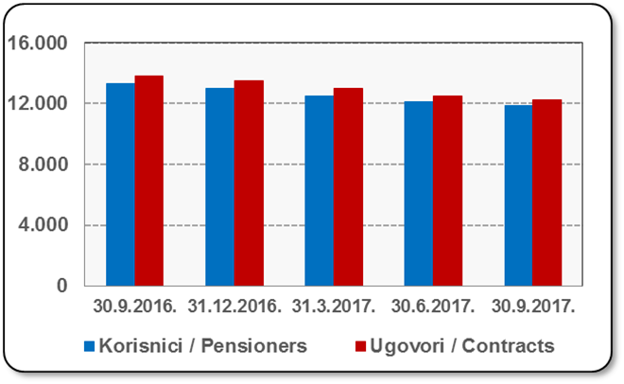
Mjesec Month | Korisnici Pensioners | Ugovori Contracts
30.9.2016. | 13,312 | 13,851
31.12.2016. | 13,006 | 13,515
31.3.2017. | 12,522 | 12,981
30.6.2017. | 12,098 | 12,525
30.9.2017. | 11,842 | 12,255
Izvor / Source: HANFA

 |  |  | Izvor / Source: HANFA

Sadržaj / Contents
...

24 Tablica 27 - Graf 17
...
 | * u tisućama kuna / in thousand HRK
24 | Tontine Tontine | - | - | - | -
25 | Osiguranje s kapitalizacijom isplate Assurance with paid-up sum assured | - | - | - | -
 | UKUPNO (neživotna osiguranja, vrste 01 - 18) TOTAL (non-life insurance, lines 01 -18) | 6,474,794 | 4,749,556 | 2,460,004 | 2,152,940
 | UKUPNO (životna osiguranja, vrste 19 - 25) TOTAL (life assurance 19 - 25) | 1,494,189 | 2,164,687 | 44,060 | 1,425,507
 | UKUPNO / TOTAL | 7,968,983 | 6,914,243 | 2,504,064 | 3,578,448
Izvor / Source: HANFA

Grafikon 17: Udio bruto zaračunate premije po vrstama osiguranja
Chart 17: Gross Written Premium by Line of Insurance

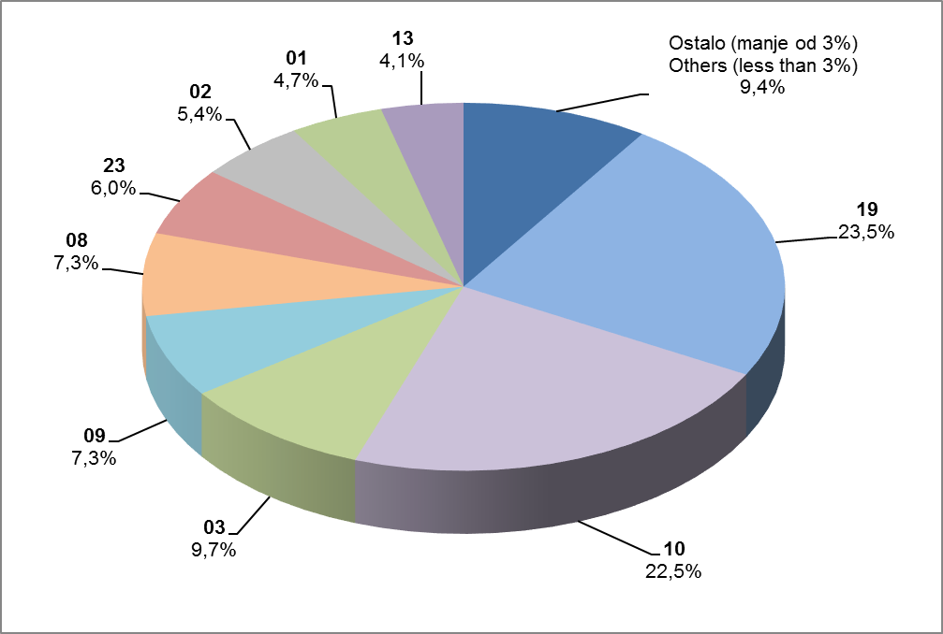

Izvor / Source: HANFA

- Promijenjen naziv vrste osiguranja 18 Putno osiguranje / Travel insurance
- Promijenjen naziv vrste osiguranja 21 Dodatna osiguranja uz životno osiguranje / Supplementary insurance linked with life assurance policy
- Promijenjen naziv vrste osiguranja 22 Osiguranje za slučaj vjenčanja ili rođenja / Marriage and birth assurance
- Promijenjen naziv vrste osiguranja 23 Životna osiguranja kod kojih osiguranik na sebe preuzima investicijski rizik / Assurance/insurance linked with units of investment funds - unit-linked

Sadržaj / Contents
...

25 Graf 18
Grafikon 18: Udio zaračunate bruto premije i likvidiranih šteta po društvima za osiguranje po vrstama osiguranja za period od 1. siječnja do 30. rujnza 2017.
Chart 18: Share of written premium and claims settled per line of insurances for the period 1 January - 30 September 2017
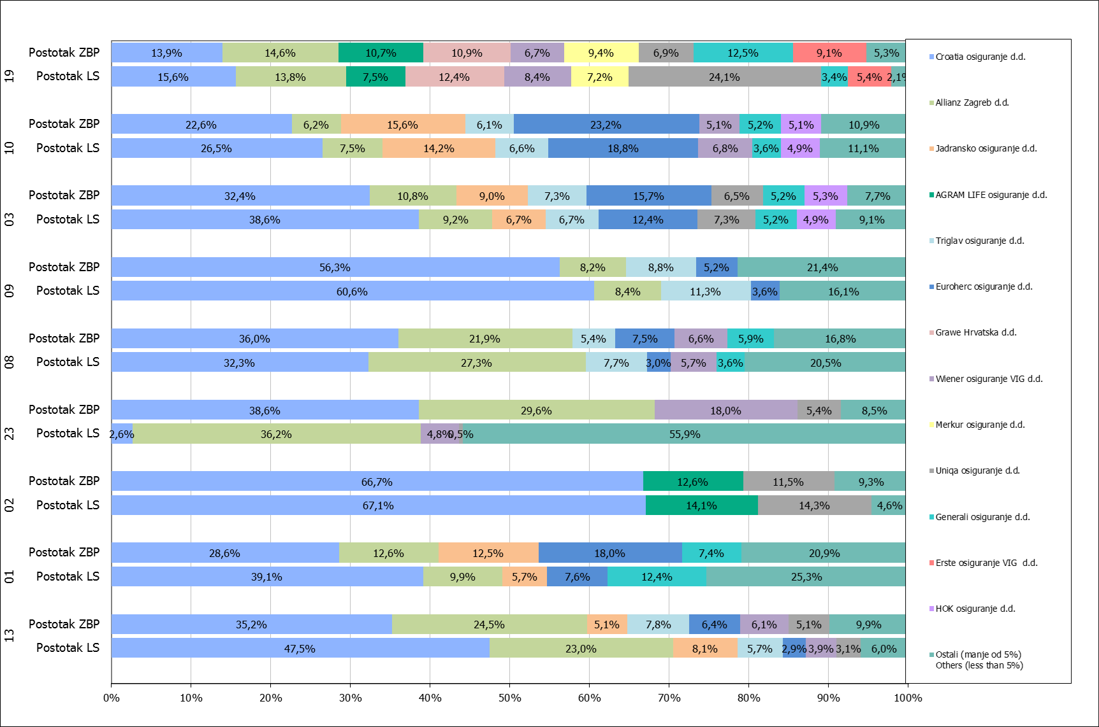

Izvor / Source: HANFA

Napomena: Grafikon prikazuje društva za osiguranje sa zaračunatom bruto premijom većom od 5% ukupne zaračunate bruto premije u promatranoj vrsti osiguranja.
Grafikon prikazuje samo vrste osiguranja sa zaračunatom bruto premijom većom od 3% ukupne zaračunate bruto premije tržišta osiguranja u RH.
Kratice ZBP i LŠ redom predstavljaju zaračunatu bruto premijiu i likvidirane štete

Note:The chart represents insurance companies with written premium greater then 5% of total written premium of the presented line of insurance.
Chart represents lines of insurance with written premium greater then 3% of total written premium of Croatian insurance market.
Abbreviations ZBP and LŠ stands for written premium and claims settled respectively.

Vrste osiguranja / line of insurance:
...

